Worksheet
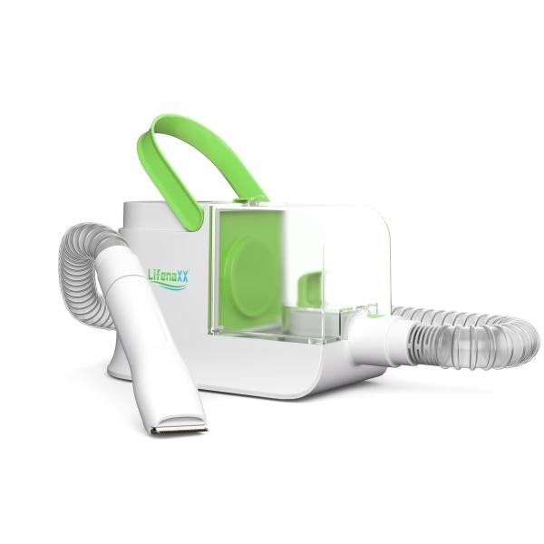
Lifenaxx Haustier Pflegeset LX-052

Artikelnummer | 5273 |  | VE | 3
EAN | 4260358128597 |  | Stück pro Palette | 48
Zollnummer | 85081100 |  | Lagen Pro Palette | 4

Abmessungen - Artikel
Länge(cm) | Breite(cm) | Höhe(cm) | Gewicht(g)
28.5 | 12 | 17.8 | 1663

Abmessungen - Artikelverpackung
Länge(cm) | Breite(cm) | Höhe(cm) | Leergewicht(g) | Gewicht(g) Artikel+Verpackung
41.5 | 33.5 | 19 | 1238 | 4300

Abmessungen - VE Karton (Masterkarton)
Länge(cm) | Breite(cm) | Höhe(cm) | Gewicht(g)
44 | 35 | 60.5 | 14000

Verpackung - Bestandteile
Rest Zubehör (g) | Papier/Pappe (g) | Styropor (g) | Kunstst. Hohlkörper(g) | Kunstst. Folien(g) | Materialverbunde (g)
0 | 391 | 0 | 0 | 42 | 11

Weiterführende Informationen
Technaxx Reseller Portal

